Sheet1
CONFIG WP

 | Sau khi download sooure and databse về:

 | Bạn cần tạo một DB trên phpmyadmin và insert DB bepvip vào:

 | Open Soure và tìm tới file wp-config.php

 |  | Minh Họa:
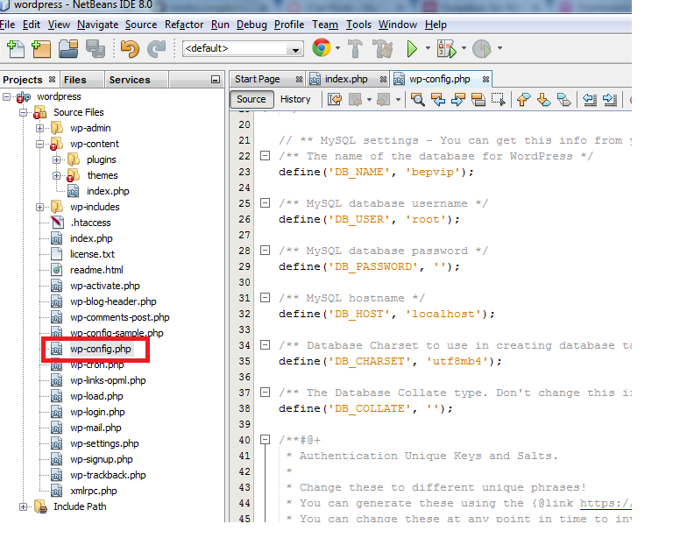

1

2

3

4

 | Kiểm tra các thông số :

 | 1: Tên của databse bạn cần chạy cho soure này
 | 2: DB_user : tên của user đăng nhập vào phpmyadmin thuộc database hiện tại , vi du : nếu chạy trên localhost thì user của phpmyadmin mặc định là : root and passworld là : NULL (tùy apache)
 | 3: DB_Password: password của DB_USER

 | Sau khi insert Databse và kết nối soure với DB thành công những vẫn chưa chạy dược thì bạn cần vào DB để kiểm tra tên miền(URL) truy cập.

 | minh họa

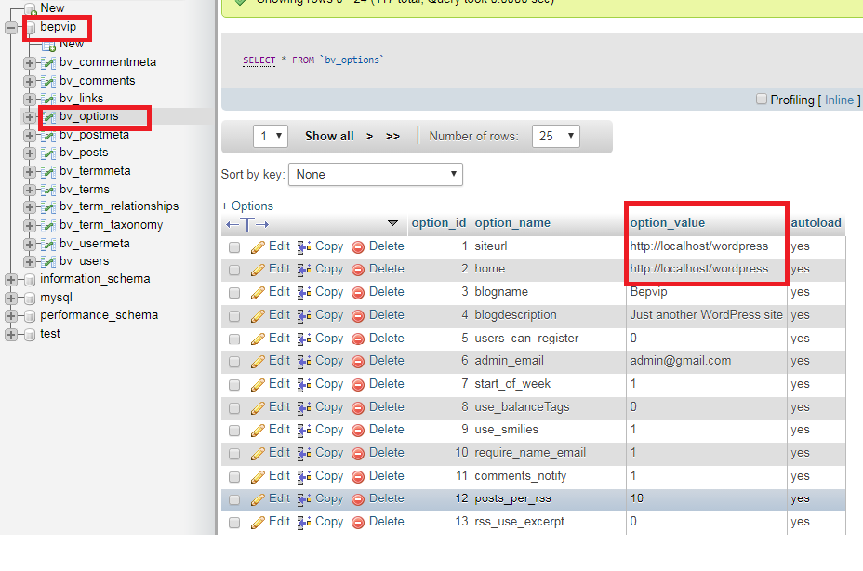

 | Kiểm tra 2 đường dẫn trên có đúng với domain trên apache chưa

 | Nếu không đúng thì chỉnh lại cho đúng rùi chạy

